По сезонам
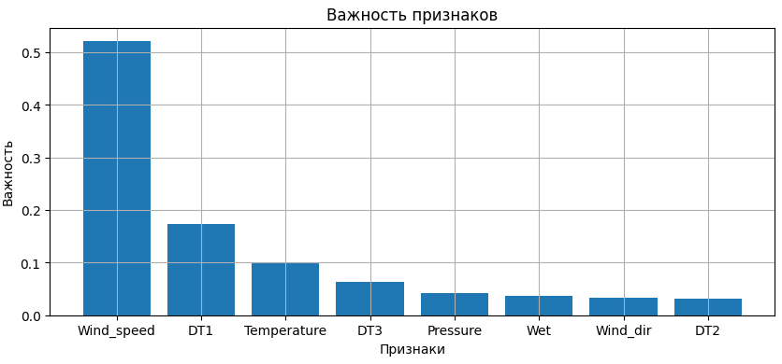
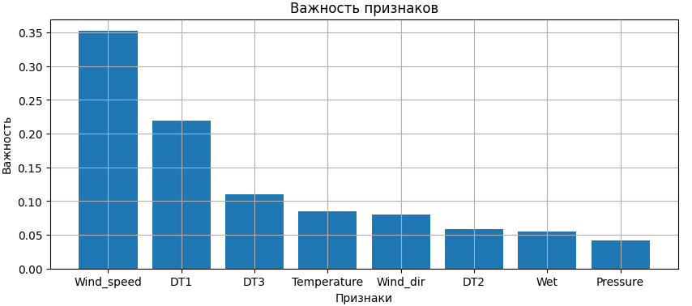
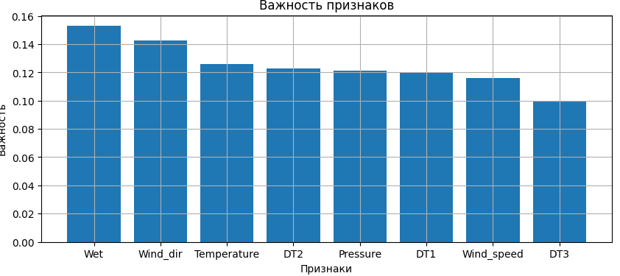
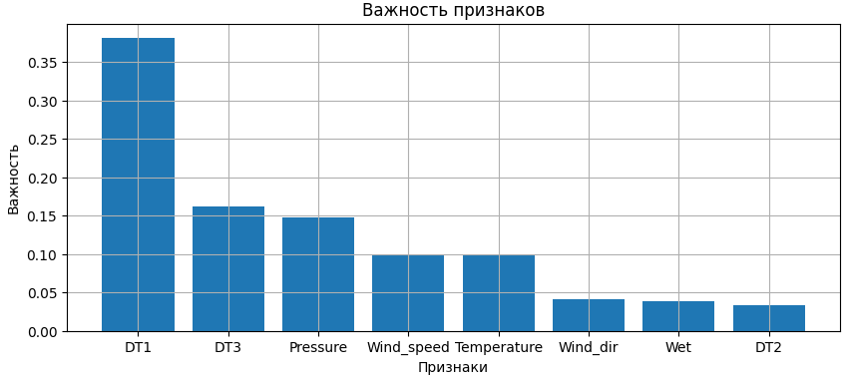
Зима | Train | Valid | Test | test_size = 0.35, estNum = 100 | Весна | Train | Valid | Test | test_size = 0.3, estNum = 1000 | Лето | Train | Valid | Test | test_size = 0.3, estNum = 1000 | Осень | Train | Valid | Test | test_size = 0.3, estNum = 1000
MSE | 123.46 | 519.54 | 507.13 |  | MSE | 9.34 | 52.92 | 36.86 |  | MSE | 6.18 | 20.62 | 28.60 |  | MSE | 6.31 | 27.21 | 19.24
MAE | 7.25 | 15.87 | 16.49 |  | MAE | 2.13 | 5.55 | 4.35 |  | MAE | 1.51 | 3.38 | 4.18 |  | MAE | 1.55 | 3.60 | 3.46
MAPE | 0.21 | 0.54 | 0.55 |  | MAPE | 0.17 | 0.45 | 0.36 |  | MAPE | 0.19 | 0.45 | 0.50 |  | MAPE | 0.17 | 0.47 | 0.53
R2 | 0.94 | 0.67 | 0.62 |  | R2 | 0.92 | 0.57 | 0.62 |  | R2 | 0.83 | 0.33 | 0.41 |  | R2 | 0.91 | 0.35 | 0.57

